상품제안서
음파 전동 진동칫솔 | 상품코드: S42626

 |  |  |  |  |  |  | 02-713-8555 | www.synergygift.co.kr
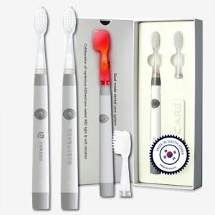

【상세/제작정보】

【인쇄/포장옵션】 | 레이저, 스티커, DTF컬러필름 / 포장불가능

【공급단가】 | 수량 | 20~ | 100~ | 300~ | 500~ | 1,000~
*VAT별도 | 단가 | 31,480원 | 31,000원 | 30,270원 | 29,060원 | 27,850원

【상품 URL】 | https://www.synergygift.co.kr:443/src/goods_detail.php?gdno=42626

